C80F TE
ISOTRA a.s. |  |  |  |  |  |  | ISOTRA a.s. |  |  |  |  | ISOTRA a.s.
Bílovecká 2411/1, 746 01 Opava |  | TEL.: +420 553 685 101 | FAX: +420 553 685 110 |  | www.isotra.cz |  | Bílovecká 2411/1, 746 01 Opava | TEL.: +420 553 685 101 | FAX: +420 553 685 110 | www.isotra.cz |  | Bílovecká 2411/1, 746 01 Opava | TEL.: +420 553 685 101 | FAX: +420 553 685 110 | www.isotra.cz
Bon de commande BSO _ Brise soleil orientable |  |  |  |  |  | 1/3 | Bon de commande BSO _ Brise soleil orientable |  |  |  | 2/3 | Bon de commande BSO _ Brise soleil orientable |  |  |  | 3/3
Store incliné C80F TE |  |  |  |  |  |  | Store incliné C80F TE |  |  |  |  | Store incliné C80F TE
Commande |  |  |  | Cllient
Numéro de commande
 |  |  |  | TVA
Commandé le |  |  |  | Addresse de facturation

Téléphone
 |  |  |  | Adresse de livraison
Délai de livraison

Repere | 1
Quantité | 2
Abbréviation 2 de produit | 3
Largeur (mm) | 4
Hauteur (mm) | 5
Type de produit | 6
Type de lame | 7
Type de store incliné | 8
Couleur de lame | 9
Type de l´échelle | 10
hauteur DUO (mm) | 11
Stores couplés - ordre | 12
Place de manoeuvre | 13
Type de manoeuvre | 14
Longeur de manoeuvre (mm) | 15
Longeur de cardan (mm) | 16
Tige de manivelle - longeur (mm) | 17
Type de treuil | 18
Décalage de treuil (mm) | 19
Couleur de manivelle | 20
Boitier (box) matériel | 21
BOITIER CAUCHE L, coupage (mm) | 22
BOITIER DROIT P, coupage (mm) | 23
Couelur de boitier (BOX) | 24
Couleur de barre finale | 25
Type de guidage | 26
Guidage gauche | 27
Couleur de guidage gauche | 28
Équerre de guidage a gauche | 29
Couleur de l´équerre de guidage a gauche | 30
Guidage droit | 31
Couleur de guidage droit | 32
Équerre de guidage a droit | 33
Couleur de l´équerre de guidage a droite | 34
Support de store - type | 35
Dimension "A" (mm) du lambrequin | 36
Guidage par cable en plus | 37
Type le d´équerre de cable en plus | 38
Couleur de l´équerre de cable en plus | 39
Emballage | 40
Axe de cable en plus L1 (mm) | 41
Axe de cable en plus L2 (mm) | 42
Axe de cable en plus L3 (mm) | 43
Dimension "B" (mm) | 44
Dimension "B1" (mm) | 45
Dimension "B2" (mm) | 46
Dimension "C" (mm) | 47
Dimension "D" (mm) | 48
Note | 49

Tout selon les conditions générales d’achat et les réglements de réclamations de la société ISOTRA a. s., accessibles sur: |  |  |  |  | http://www.persienneisotra.fr/conditions-generales |  | Tout selon les conditions générales d’achat et les réglements de réclamations de la société ISOTRA a. s., accessibles sur: |  |  | http://www.persienneisotra.fr/conditions-generales |  | Tout selon les conditions générales d’achat et les réglements de réclamations de la société ISOTRA a. s., accessibles sur: |  |  | http://www.persienneisotra.fr/conditions-generales
Valable du 12.03.2024. |  |  |  |  | http://www.persienneisotra.fr/regles-de-reclamation |  | Valable du 12.03.2024. |  |  | http://www.persienneisotra.fr/regles-de-reclamation |  | Valable du 12.03.2024. |  |  | http://www.persienneisotra.fr/regles-de-reclamation
ISOTRA a.s.
Bílovecká 2411/1, 746 01 Opava |  | TEL.: +420 553 685 101 | FAX: +420 553 685 110 |  | www.isotra.cz
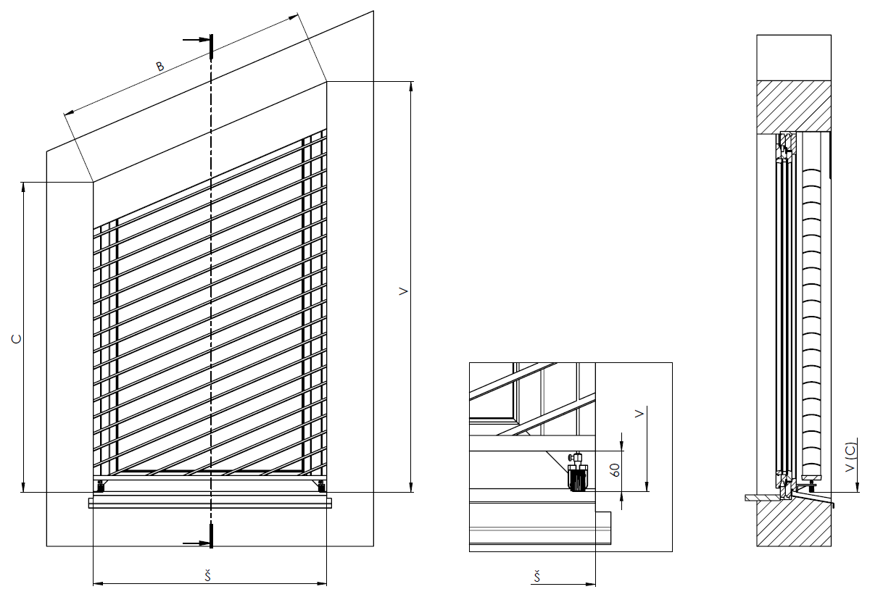
Bon de commande BSO _ Brise soleil orientable

Dimension "A" (mm) du lambrequin | 36 | Notez l´hauteur de lambrequin – dimension A. Il faut bien remplir pour que le prolongement de support de store puisse etre livré

Dimension "B" (mm) | 44 | Notez la dimension de l´hypoténuse (longeur de partie inclinée), voir dessin

Dimension "C" (mm) | 47 | Notez l´hauteur de coté plus petite, voir dessin.

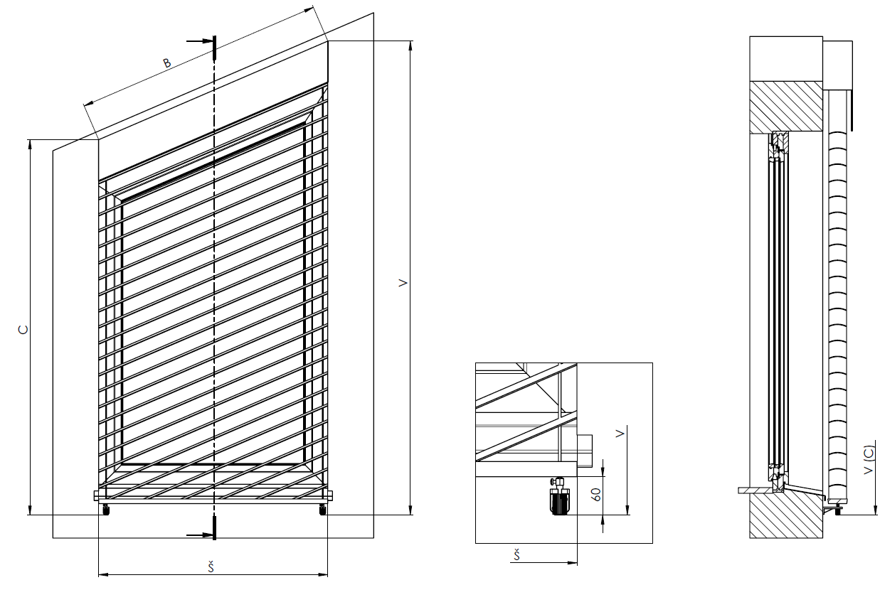

Tout selon les conditions générales d’achat et les réglements de réclamations de la société ISOTRA a. s., accessibles sur: |  |  |  |  | http://www.persienneisotra.fr/conditions-generales
Valable du 12.03.2024. |  |  |  |  | http://www.persienneisotra.fr/regles-de-reclamation

